Sheet1
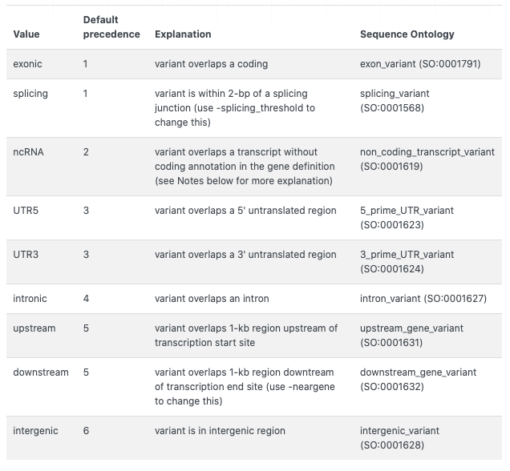
列の先頭の用語 | 意味
MYC | Yokomonで階層づけをしたときにどの程度のランクか。MYC1>2>3>4の順に有用性が高いと階層づけしている。
VF | variant allele frequency (VAF) 変異アレル頻度のこと。数値に100をかけると%表記となる。通常は片方のアレルに変異が起こるので腫瘍量100%検体でのVAFの上限は50%だが、両アレルに変異が生じたり、変異が生じていないアレルが脱落したりすることで変異アレル頻度が50%を超えることもある。
VF_Normal | 解析を依頼するときにnormalとして提示した検体における同じ遺伝子変異のアレル頻度。
Fisher | Fisher検定のp値を用いて-log(p値)で表記した数値(p値は特定の数値の組み合わせが得られる確率pを指す) p値0.05の時-log0.05=1.30に相当。p値0.005より小さくなるとnormalに比べて差が乏しいとみなすが、この時-log(p値)は1.30より大きくなる。
4:basic | Yokomonbasic filterを通過したかどうか。VAFが基準をクリアしたかどうかを記述している。
3:time_series/database/functional/pipeline | Yokomon time selies filterを通過したかどうか。
2:VAF | Yokomon VAF filterを通過したかどうか。
1:quality | Yokomon final quality filterを通過したかどうか。
seed_gene | Yokomon seed gene filterを通過したかどうか。
GenomonはTumorとNormalを比較して変異のコールを行う仕組み。
その際にFisher検定という統計学的手法を使い、その変異がTumorに生じうる確率を算出する。
rescue | Clinical database resucueで救い上げたかどうか。
recurrent#
Chr | 染色体番号
Start | 変異の開始位置
End | 変異の終了位置
Ref | 基準配列の塩基
Alt | 変異配列の塩基
Genomon_filter
critical | 変異の形式がアミノ酸合成に強い影響を与えるものを表示 frameshiftなど
seed gene(disease) | 横山グループオリジナルの遺伝子名対応疾患リスト
Func.refGene | 変異の位置が遺伝子上のどの領域に相当するか
Gene.refGene | 変異している遺伝子の名称
GeneDetail.refGene | 変異塩基の記載(アミノ酸変化を伴わない)
ExonicFunc.refGene | 変異がもたらすアミノ酸合成への影響。Synonymousはアミノ酸合成内容が不変なため影響が乏しい。Nonsynonymous, frameshiftはアミノ酸合成内容が変化するため影響が生じる。
AAChange.refGene | 変異の記述。塩基とアミノ酸レベルで記載。
GDI.refGene | Gene damage index ??
GDI-Phred.refGene
https://annovar.openbioinformatics.org/en/latest/user-guide/gene/より
cytoBand | 変異の位置を染色体座標で表記したもの
genomicSuperDups | 次世代シーケンスではエラーが生じやすいかどうか >0.89 で重複する配列をコールしておりエラーが生じやすい領域と考える。(annovarで動かしているアプリケーションの一つ)
esp6500siv2_all | 最新のNHLBI-ESPプロジェクトで、6500のエクソームが収録されているデータベースesp6500を基にしたエクソームでの変異の頻度(annovarで動かしているアプリケーションの一つ), pathogenicでは無い変異で0.03以上のものは頻度が高いので優先順位を下げる
1000g2015aug_all | 最新の1000ゲノムプロジェクトデータセットで、ALL, AFR (African), AMR (Admixed American), EAS (East Asian), EUR (European), SAS (South Asian) の6集団におけるアリル頻度が掲載されているデータ。これらは全ゲノムでの変異の頻度(annovarで動かしているアプリケーションの一つ),pathogenicでは無い変異で0.03以上のものは頻度が高いので優先順位を下げる
1000g2015aug_afr | 最新の1000ゲノムプロジェクトデータセットで、ALL, AFR (African), AMR (Admixed American), EAS (East Asian), EUR (European), SAS (South Asian) の6集団におけるアリル頻度が掲載されているデータ。これらは全ゲノムでの変異の頻度(annovarで動かしているアプリケーションの一つ),pathogenicでは無い変異で0.04以上のものは頻度が高いので優先順位を下げる
1000g2015aug_eas | 最新の1000ゲノムプロジェクトデータセットで、ALL, AFR (African), AMR (Admixed American), EAS (East Asian), EUR (European), SAS (South Asian) の6集団におけるアリル頻度が掲載されているデータ。これらは全ゲノムでの変異の頻度(annovarで動かしているアプリケーションの一つ),pathogenicでは無い変異で0.05以上のものは頻度が高いので優先順位を下げる
1000g2015aug_eur | 最新の1000ゲノムプロジェクトデータセットで、ALL, AFR (African), AMR (Admixed American), EAS (East Asian), EUR (European), SAS (South Asian) の6集団におけるアリル頻度が掲載されているデータ。これらは全ゲノムでの変異の頻度(annovarで動かしているアプリケーションの一つ),pathogenicでは無い変異で0.06以上のものは頻度が高いので優先順位を下げる
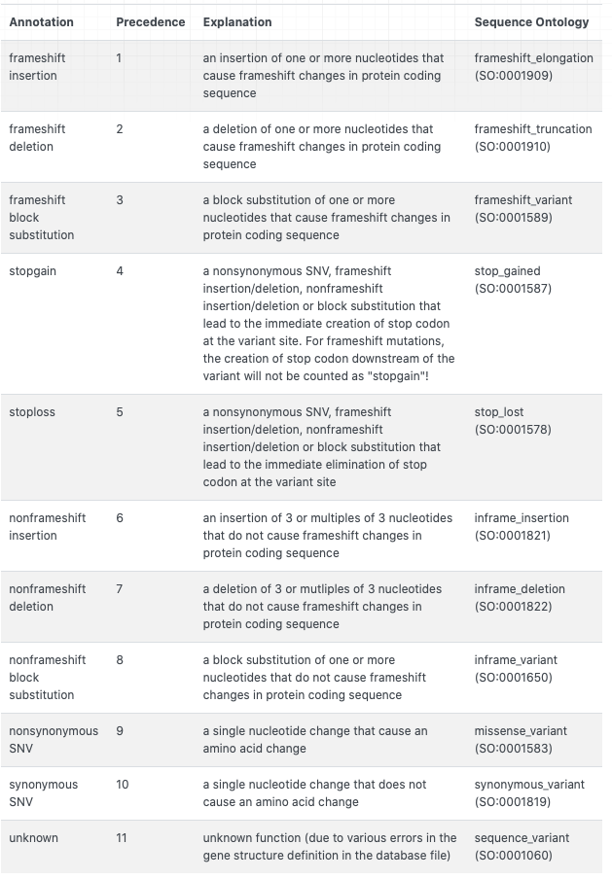
snp131 | SNPのデータベースdbsnp131で同じ変異が生じていると報告されている頻度
snp138 | SNPのデータベースdbsnp138で同じ変異が生じていると報告されている頻度
snp131NonFlagged | SNPのデータベースdbsnp131 non flagged (珍しく無い変異) で同じ変異が生じていると報告されている頻度,これがコールされているものは優先順位を下げる
snp138NonFlagged | SNPのデータベースdbsnp138 non flagged (珍しく無い変異) で同じ変異が生じていると報告されている頻度, snp131より新しく場合によっては有用なものも入っているのでsnp 138 non flaggedだけがコールされているものは慎重に判断
annovarで使用しているデータベースについての詳細は下記webに記載あり
https://annovar.openbioinformatics.org/en/latest/user-guide/filter/
avsnp150 | dbsnpを基に作成したsnp database avsnp150に登録されているsnpであるかどうか
cosmic94 | がん遺伝子データベースcosmicに登録されている変異であるかどうか 登録されている場合はCOSV~をCOSMIC webサイトで検索すると詳細を確認できる
cosmic94(haematopoietic_and_lymphoid_tissue) | がん遺伝子データベースcosmicに造血器腫瘍として当該変異が何症例登録されているか
cBioPortal_all_mutation_annovar20151218
cBioPortal_all_mutation_census_20160128
SIFT_score | SNP機能予測アルゴリズムSIFTによるスコアです 0.05未満でタンパク質の機能への影響がある変異と考えます
SIFT_converted_rankscore | dbNSFPというアプリケーションで開発されたスコア。変異によるSIFTスコアがどの程度有害かを示すもの。数値は0~1の間で大きいほど有害。
変異がタンパク質の機能へ及ぼす影響を予測するスコアを算出するアプリケーションには、機能から予測をするSIFT (Ng and Henikoff 2001), Polyphen2 (Adzhubei et al. 2010), LRT (Chun and Fay 2009) ,MutationTaster (Schwarz et al. 2010), と種を超えた塩基配列の保存性から予 測する phyloP (Siepel et al. 2006) などがあり、dbNSFPというアプリケーションでは、SNVのデータベースにこれらの機能予測アプリケーションを統合し、一元的に変異が与える影響を予測することができる。
SIFT_pred | T=tolerated(許容), D=deleterious(有害)
SIFT4G_score | SIFT4GはSIFTの高速&スケールアップバージョン。スコアの意味はSIFTと同じ。
SIFT4G_converted_rankscore | SIFT_converted_rankscoreと同様のスコア。
SIFT4G_pred | T=tolerated(許容), D=deleterious(有害)
LRT_score | SIFTと同様変異がタンパク質の機能へ及ぼす影響を予測するスコア。数値は0~1。高いほど病原性の可能性が高い。
LRT_converted_rankscore | SIFT_converted_rankscoreと同様にLRT_socreがどの程度有害かを示す。
LRT_pred | D=deleterious, N=neutral, U=unknown
SIFTについては
http://shortreadbrothers.blogspot.com/2011/08/sift-snv-indel.html
https://togovar.biosciencedbc.jp/doc/ja/help#d6
の説明がわかりやすいです
MutationTaster_score | SIFTと同様変異がタンパク質の機能へ及ぼす影響を予測するスコア。数値は0~1。高いほど病原性の可能性が高い。
MutationTaster_converted_rankscore | SIFT_converted_rankscoreと同様にMutationTaster_scoreがどの程度有害かを示す。
MutationTaster_pred | D=disease causing(病原性あり), A=disease causing automatic(有害性が確認されている), N=polymorphism(恐らく無害), P=polymorphism automatic(無害であることが確認されている)
MutationAssessor_score | SIFTと同様変異がタンパク質の機能へ及ぼす影響を予測するスコア。数値は -5.545 ~ 5.975。高いほど病原性の可能性が高い。
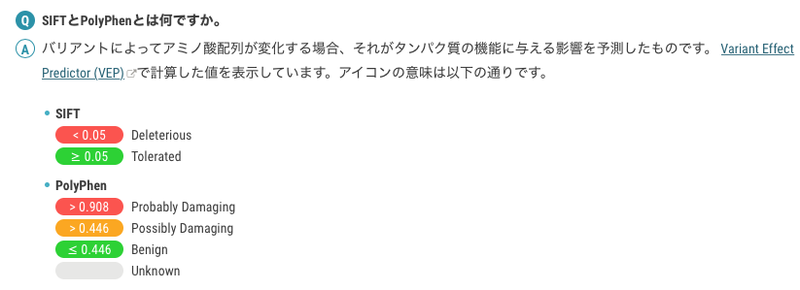
MutationAssessor_rankscore | SIFT_converted_rankscoreと同様にMutationAssessor_rankscoreがどの程度有害かを示す。
MutationAssessor_pred | H=high(有害), M=medium, L=low, N=neutral
FATHMM_score | SIFTと同様変異がタンパク質の機能へ及ぼす影響を予測するスコア。数値は -16.13 to 10.64。低いほど病原性の可能性が高い。
FATHMM_converted_rankscore | SIFT_converted_rankscoreと同様にFATHMM_scoreがどの程度有害かを示す。
FATHMM_pred | FATHMM_score is <=-1.5 (or rankscore >=0.81332) で"D(AMAGING)";それ以外は"T(OLERATED)"
PROVEAN_score | SIFTと同様変異がタンパク質の機能へ及ぼす影響を予測するスコア。数値は -14 to 14。低いほど病原性の可能性が高い。
PROVEAN_converted_rankscore | SIFT_converted_rankscoreと同様にPROVEAN_scoreがどの程度有害かを示す。
PROVEAN_pred | D=damaging, N=Neutral
MetaSVM_score | 10種類の機能予測と1000genomeデータベースを基に、SNVがダメージを与える程度を示す。数値は-2 to 3。大きいほどダメージを与える。
MetaSVM_rankscore | SIFT_converted_rankscoreと同様にMetaSVM_scoreがどの程度有害かを示す。
MetaSVM_pred | T=tolerated(許容), D=deleterious(有害)
MetaLR_score | ロジスティック回帰に基づき、10種類の機能予測と1000genomeデータベースを基に、SNVがダメージを与える程度を示す。数値は0 to 1。大きいほどダメージを与える。
dbNSFPについては
dbNSFP v4: a comprehensive database of transcript-specific functional predictions and annotations for human nonsynonymous and splice-site SNVs
Xiaoming Liu, Chang Li, Chengcheng Mou, Yibo Dong & Yicheng Tu Genome Medicine volume 12, Article number: 103 (2020)
に詳細がある
MetaLR_rankscore | SIFT_converted_rankscoreと同様にMetaLR_scoreがどの程度有害かを示す。
MetaLR_pred | T=tolerated(許容), D=deleterious(有害)
MetaRNN_score | SNV,indelsの病原性予測スコア 数値は0 to 1 数値が高いほど病原性が高いと予測
MetaRNN_rankscore | SIFT_converted_rankscoreと同様にMetaRNN_scoreがどの程度有害かを示す。
https://annovar.openbioinformatics.org/en/latest/user-guide/gene/より
MetaRNN_pred | T=tolerated(許容), D=deleterious(有害)
M-CAP_score | M-CAP(SIFT, Polyphen2, CADDを組み合わせたもの)で予測する病原性スコア 0.025より大きいと病原性ありと予測
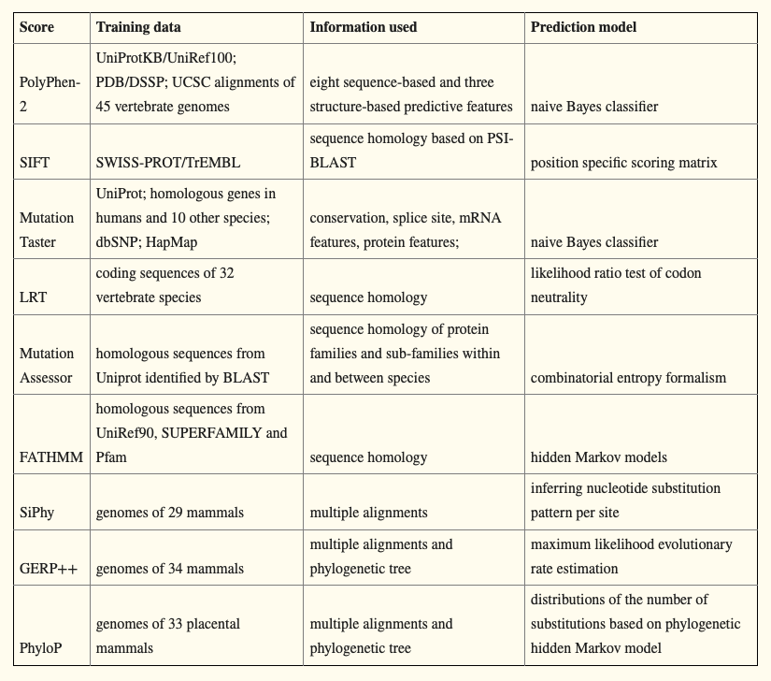
M-CAP_rankscore | SIFT_converted_rankscoreと同様にM-CAP_scoreがどの程度有害かを示す。
M-CAP_pred | T=tolerated(許容), D=deleterious(有害)
Hum Mutat. 2013 Sep; 34(9): E2393–E2402￼より
MutPred_score | MutPredスコア(タンパク質の構造と機能を基に病原性を予測する) 数値は 0 to 1, 大きいほど病原性が高いと予測
MutPred_rankscore | SIFT_converted_rankscoreと同様にMutPred_scoreがどの程度有害かを示す。
MVP_score | MVP病原性予測スコア 数値は0 to 1 大きいほど病原性が高いと予測？
MVP_rankscore | SIFT_converted_rankscoreと同様にMVP_scoreがどの程度有害かを示す。
MPC_score | MPC(Polyphen2やClinvarを組み合わせた病原性予測スコア)スコア 数値は 0 to 5, 大きいほど病原性が高いと予測
MPC_rankscore | SIFT_converted_rankscoreと同様にMPC_scoreがどの程度有害かを示す。
PrimateAI_score | deep learning AIを用いて変異の病原性予測を行ったスコア 数値は 0 to 1, 大きいほど病原性が高いと予測
PrimateAI_rankscore | SIFT_converted_rankscoreと同様にPrimateAI_scoreがどの程度有害かを示す。
PrimateAI_pred | T=tolerated(許容), D=deleterious(有害)
DEOGEN2_score | DEOGEN2を用いて変異の病原性予測を行ったスコア 数値は 0 to 1, 大きいほど病原性が高いと予測
DEOGEN2_rankscore | SIFT_converted_rankscoreと同様にDEOGEN2_scoreがどの程度有害かを示す。
DEOGEN2_pred | T=tolerated(許容), D=deleterious(有害)
BayesDel_addAF_score | BayesDelを用いて(MaxAFを含む)変異の病原性予測を行ったスコア 数値は-1.11707から0.750927, 大きいほど病原性が高いと予測
BayesDel_addAF_rankscore | SIFT_converted_rankscoreと同様にBayesDel_addAF_scoreがどの程度有害かを示す。
BayesDel_addAF_pred | T=tolerated(許容), D=deleterious(有害)
BayesDel_noAF_score | BayesDelを用いて(MaxAFを含まない)変異の病原性予測を行ったスコア 数値は-1.31914 to 0.840878, 大きいほど病原性が高いと予測
BayesDel_noAF_rankscore | SIFT_converted_rankscoreと同様にBayesDel_noAF_scoreがどの程度有害かを示す。
BayesDel_noAF_pred | T=tolerated(許容), D=deleterious(有害)
ClinPred_score | メタ解析を用いてSNVの病原性予測を行ったスコア 数値は0 to 1, 大きいほど病原性が高いと予測
ClinPred_rankscore | SIFT_converted_rankscoreと同様にClinPred_scoreがどの程度有害かを示す。
ClinPred_pred | T=tolerated(許容), D=deleterious(有害)
LIST-S2_score | SNVの病原性予測を行ったスコア 数値は0 to 1, 大きいほど病原性が高いと予測
LIST-S2_rankscore | SIFT_converted_rankscoreと同様にLIST-S2_scoreがどの程度有害かを示す。
LIST-S2_pred | T=tolerated(許容), D=deleterious(有害)
Aloft_pred | SNVの影響を受ける遺伝子の転写産物の割合を計測するAloft_Fraction_transcripts_affectedによる分類 Tolerant, Recessive or Dominantに分けられる
Aloft_Confidence | Aloft_pred.の値の信頼度 "High Confidence" (p < 0.05) または "Low Confidence" (p > 0.05)
DANN_score | DANNは、ディープニューラルネットワークを用いてCADDの学習データに基づいて再教育した機能予測スコア スコアは0から1まである。数値が大きいほど障害が発生する可能性が高い
DANN_rankscore | SIFT_converted_rankscoreと同様にDANN_scoreがどの程度有害かを示す。
fathmm-MKL_coding_score | fathmm-MKL p-values スコアは0から1まであり、スコア0.5以上のSNVはdeleterious、スコア0.5未満のSNVはnutralもしくはbenignと予測される。
fathmm-MKL_coding_rankscore | SIFT_converted_rankscoreと同様にfathmm-MKL_coding_scoreがどの程度有害かを示す。
fathmm-MKL_coding_pred | "D(AMAGING)" "N(EUTRAL)"
fathmm-XF_coding_score | fathmm-XF p-values スコアは0から1まであり、0.5以上のSNVはdeleterious、0.5未満のSNVはneutralまたはbenignと予測される
fathmm-XF_coding_rankscore | SIFT_converted_rankscoreと同様にfathmm-XF_coding_scoreがどの程度有害かを示す。
fathmm-XF_coding_pred | "D(AMAGING)" "N(EUTRAL)"
Eigen-raw_coding | コーディング領域のSNVにおけるEigen score 機能予測スコア 高いほど病原性あり rangeは不明
Eigen-raw_coding_rankscore | SIFT_converted_rankscoreと同様にEigen-raw_codingがどの程度有害かを示す。
Eigen-PC-raw_coding | コーディング領域のSNVにおけるEigen PC score 機能予測スコア 高いほど病原性あり rangeは不明
Eigen-PC-raw_coding_rankscore | SIFT_converted_rankscoreと同様にEigen-PC-raw_codingがどの程度有害かを示す。
integrated_fitCons_score | fitConsスコアは、特定の機能クラス（エピゲノムフィンガープリントで定義）に属するゲノム位置の割合を予測します。スコアは0から1まであり、スコアが大きいほど、ゲノム位置が属する機能クラスの核酸サイトの割合が高いことを示す。
integrated_fitCons_rankscore | SIFT_converted_rankscoreと同様にintegrated_fitCons_scoreがどの程度有害かを示す。
integrated_confidence_value | 0 - highly significant scores (approx. p<.003); 1 - significant scores (approx. p<.05); 2 - informative scores (approx. p<.25); 3 - other scores (approx. p>=.25).
GERP++_NR
GERP++_RS
GERP++_RS_rankscore
phyloP100way_vertebrate
phyloP100way_vertebrate_rankscore
phyloP30way_mammalian
phyloP30way_mammalian_rankscore
phastCons100way_vertebrate
phastCons100way_vertebrate_rankscore
phastCons30way_mammalian
phastCons30way_mammalian_rankscore
SiPhy_29way_logOdds
SiPhy_29way_logOdds_rankscore
Interpro_domain
GTEx_V8_gene
GTEx_V8_tissue
CLNALLELEID
CLNDN
CLNDISDB
CLNREVSTAT
CLNSIG
ICGC_Id
ICGC_Occurrence
PanCan.20150615
HGMD_201612
HGMD_2017.3
HGVD_20160719
ToMMo.2020.08
ICGC_release20
SIFT_score
SIFT_pred
Polyphen2_HDIV_score
Polyphen2_HDIV_pred
MutationTaster_score
MutationTaster_pred
MutationAssessor_score
MutationAssessor_pred
FATHMM_score
FATHMM_pred
GERP++_RS
phyloP100way_vertebrate
SiPhy_29way_logOdds
cg46
cg69
dbscSNV_ADA_SCORE
dbscSNV_RF_SCORE
Eigen
gnomAD_exome_ALL
gnomAD_exome_AFR
gnomAD_exome_AMR
gnomAD_exome_ASJ
gnomAD_exome_EAS
gnomAD_exome_FIN
gnomAD_exome_NFE
gnomAD_exome_OTH
gnomAD_exome_SAS
gnomAD_genome_ALL
gnomAD_genome_AFR
gnomAD_genome_AMR
gnomAD_genome_ASJ
gnomAD_genome_EAS
gnomAD_genome_FIN
gnomAD_genome_NFE
gnomAD_genome_OTH
InterVar(automated)
REVEL
MCAP
GME_AF
GME_NWA
GME_NEA
GME_AP
GME_Israel
GME_SD
GME_TP
GME_CA
ExAC_ALL
ExAC_AFR
ExAC_AMR
ExAC_EAS
ExAC_FIN
ExAC_NFE
ExAC_OTH
ExAC_SAS
ExAC_nontcga_ALL
ExAC_nontcga_AFR
ExAC_nontcga_AMR
ExAC_nontcga_EAS
ExAC_nontcga_FIN
ExAC_nontcga_NFE
ExAC_nontcga_OTH
ExAC_nontcga_SAS
ExAC_nonpsych_ALL
ExAC_nonpsych_AFR
ExAC_nonpsych_AMR
ExAC_nonpsych_EAS
ExAC_nonpsych_FIN
ExAC_nonpsych_NFE
ExAC_nonpsych_OTH
ExAC_nonpsych_SAS
Kaviar_AF
Kaviar_AC
Kaviar_AN
HRC_AF
HRC_AC
HRC_AN
HRC_non1000G_AF
HRC_non1000G_AC
HRC_non1000G_AN
FATHMM_noncoding
FATHMM_coding
tfbsConsSites
wgRna
targetScanS
ariake_germ
Otherinfo

depth
CHROM
POS
ID
REF
ALT
QUAL
FILTER
INFO
FORMAT
TUMOR
NORMAL
GeneDescription
SharedPathway
RandomForestScore
Integrated_Score
EXOMISER_GENE_COMBINED_SCORE
JSH guideline for genomic diagnosis | 日本血液学会造血器腫瘍ゲノムガイドライン に記載の遺伝子かどうか
OncoKB
OncoKB:Alteration
OncoKB:Cancer Type
OncoKB:Level
OncoKB:Drugs(s)
OncoKB:PMIDs for drug
OncoKB:Abstracts for drug
cancergenomeinterpreter_url
CGI:gdna
CGI:protein
CGI:transcript
CGI:info
CGI:context
CGI:cancer_acronym
CGI:source
CGI:reference
ACMG59
Genetic_disorder
Canonical
PNH gene
INHERITED diseease
Actionable in solid cancer
Kinome review1
Kinome review2
Kinome review3
Kinome review4
Kinome review5
Kinome review6
Kinome review7
Kinome review8
Kinome review9
Kinome review10
Kinome review11
Kinome review12
Kinome review13
Kinome review14
Kinome review15
Cancer Gene Censusa
Function b
Kinase group
Kinase family
Davoli 2013c
Kandoth 2013c
Vogelstein 2013c
Lawrence 2014c
Rubio-Perez 2015c
Yoshihara 2014c
Number of studies identified as cancer driver
Type of alteration
Mutational drivers tumor typed
CNA cancer drivers tumor typed
Oncogenic fusion drivers tumor typed
Core pathway
Entrez Gene ID
Uniprot
Protein name
Drug
Status1
Activity
Other targets
Reference (Website to FDA drug label, PMID or Clinical trial identifier)
Protein name
NCT Number
Title
Conditions
Interventions
Phases
Start Date
URL
Targeting drug
Used in combination1
Indications
Other kinase targets indicated by FDA
FDA Label
Genetic trait
Disease name
OMIM ID:
Familial Myeloid neoplasms
Chr Band
Germline
Tumour Types(Somatic)
Tumour Types(Germline)
Cancer Syndrome
Tissue Type
Molecular Genetics
Role in Cancer
Mutation Types
Translocation Partner
Other Germline Mut

Annotation_role
Annotation_disease1
Annotation_disease1_reference
AML_TumorPortal
AML-TCGA_NEJM_2013
AMLprognois_NEJM2012
SAA_YOSHIZATO_NEJM2015
AgeRelatedClonalHeamtopoiesisNEJM2014_371_26
ICUS_Blood2015_126_21_2362-2365_4&gt;=mutations_WorseOS
ICUS_Blood2015_126_21_2355_2361
27992414_NatGenet2016
Harada_MDSreview_CancerSci2015_FelicitasBlood2013
MDS_SubcloneMutPrognosiPoor_Blood2013_122_3616_3627
MDS_Gomez-Segui_Leukemia2013
MDS_Haferlach_Leukemia_2014_prognoisPoor_logHR_Model1
MDS_Haferlach_Leukemia_2014_RANK
MDS_Papaemmanuil_Blood2013_RANK
MDS_Nature2011
MDSn59_COSIMICWG
MDS_COSMIC
MDS_MPN_U_COSMIC
MPD_COSMIC
MF_COSMICWGSn45
PV_COSMICWGSn48
ET_COSMICWGSn61
CMML_COSMIC
CMLBC_COSMIC
CMLBC_COSMICWGSn5
CML_COSMICWGSn25
BALL_COSMIC
BALL_COSMICWGSn95
TALL_COSMIC
TALL_COSMICWGSn104
TLBL_COSMIC
Infant MLL-Rearranged Acute Lymphoblastic Leukemia (St Jude, Nat Genet 2015)
Hypodiploid Acute Lymphoid Leukemia (St Jude, Nat Genet 2013
TPLL_COSMIC
TLGL_COSMIC
COSMICWG_NKT
ATLL_COSMIC
COSMICWG_PTCL
CTCL_NatGene2015
AITL_COSMICWGSn8
MALT_COSMIC
MCL_COSMIC
MCL_PNAS2013
HD_COSMIC
SMZL_COSMICWGSn15
BL_COSMICWGSn50
HCL_COSMICWGSn17
FL_COSMICWGSn34
DLBCL_tumor portal
DLBCLPNAS_2012
DLBCL_TCGA
Blood2016_Mansouri_etal
PCNSL_COSMIC
PCNSL_ClinCancRes2015
MM_TumorPORTAL
MGUS_COSMIC
MM_COSMIC
MM_CancerCell2014
MM_COSMICWGn39
LCH_COSMICWGSn20
LCH-juvenileXanthogranuloman5
CLL_Tumor Portal

